Planilha1
Um Cientista de Dados foi entrevistado por duas empresas diferentes. Durante a negociação salarial, ao questionar as empresas sobre o salário de um Cientista de Dados Júnior, os entrevistadores passaram as seguintes medidas para o candidato:

Empresa A

Média: R$ 10.504, Mediana: R$ 10.525 e Desvio Padrão: R$ 253
 | empresa b: existe 1 ou + cientista com salarios superior
 | empresa a: metade do quadro tem salário ate 10525
Empresa B

Média: R$ 11.363, Mediana: R$ 9.000 e Desvio Padrão: R$ 7.721

Ainda sobre a negociação salarial, ao questionar sobre a quantidade de salários adicionais de remuneração variável que os Cientistas de Dados poderiam ganhar, os entrevistadores da empresa A forneceram o gráfico a seguir:

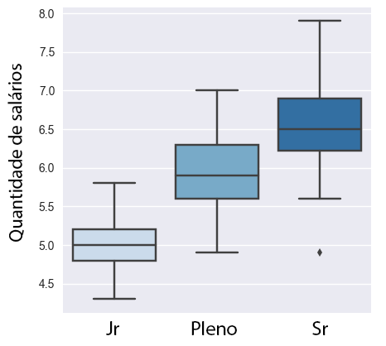

 | max cientis jr ganha é 7 salarios
 | correlação cargo salario positiva
 | varibilidade salario senior > jr
 | existe cientista sr ganhando menos que jr

O que podemos afirmar sobre Correlação e Causalidade? |  | sempre que há causalidade há correlacao

Um Cientista de Dados está conduzindo um estudo para diminuir a quantidade de AVC (Acidente Vascular Cerebral) da população. Para isso, reuniu uma grande quantidade de dados e observou o seguinte comportamento entre as variáveis “Qte de AVC’s” e “Qte de horas por semana de Netflix”:

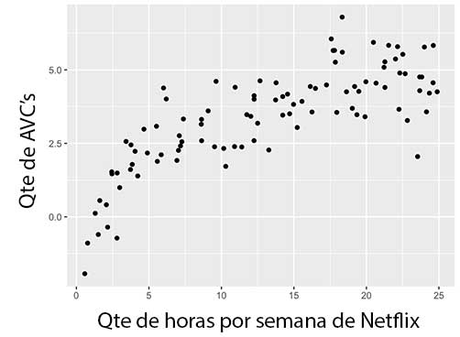

 |  |  | 0.2

 |  |  | 0.25 |  |  | 0,25 e não tem relacao

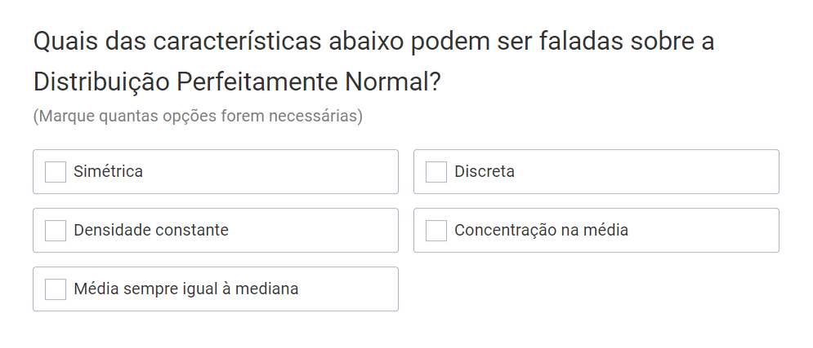

 |  |  |  |  |  |  | simetrica
 |  |  |  |  |  |  | concentracao na media
 |  |  |  |  |  |  | media = mediana

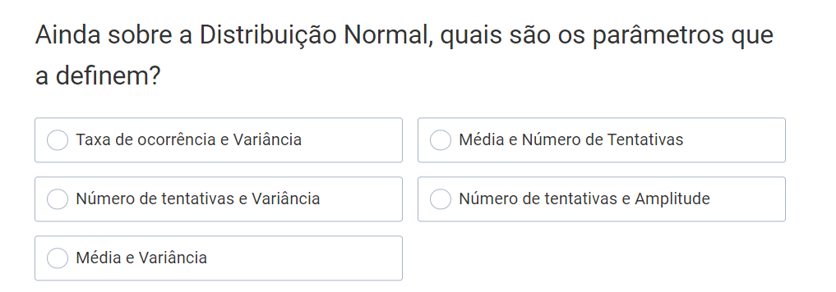

 |  |  |  |  |  |  | media e variancia

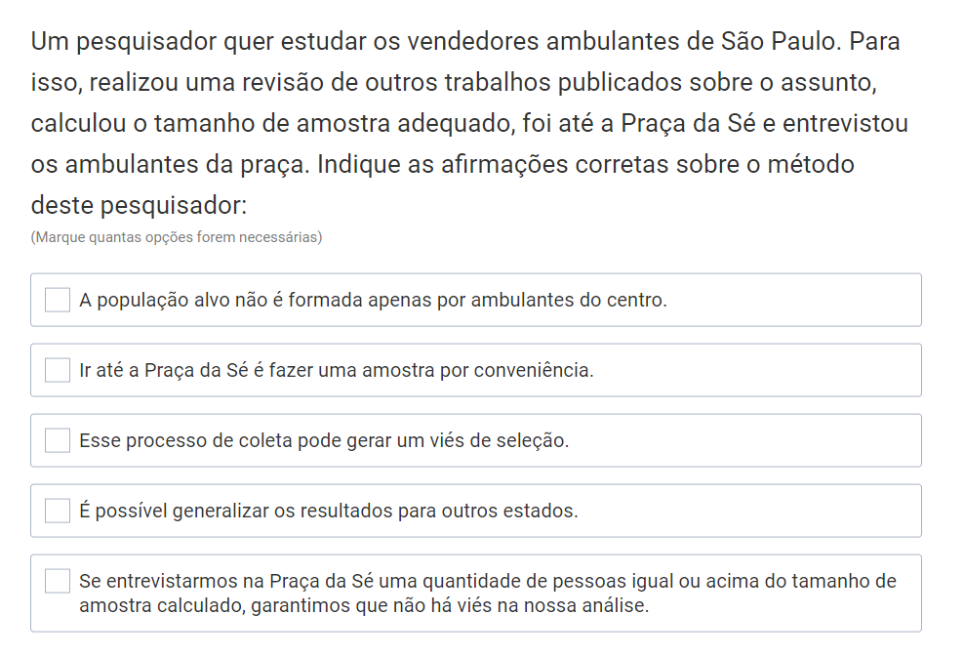

 |  |  |  |  | 1
 |  |  |  |  | 2
 |  |  |  |  | 3

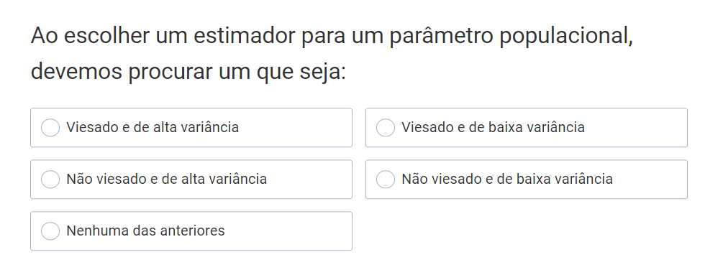

 |  |  |  |  |  | não viesado e baixa variancia

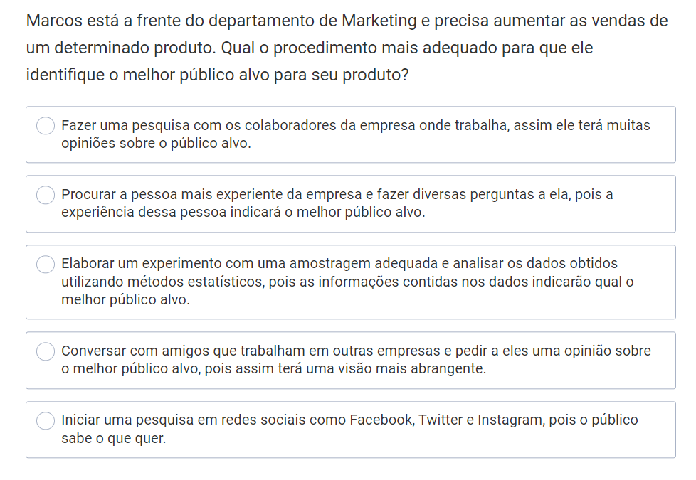

 |  |  |  |  |  | 3

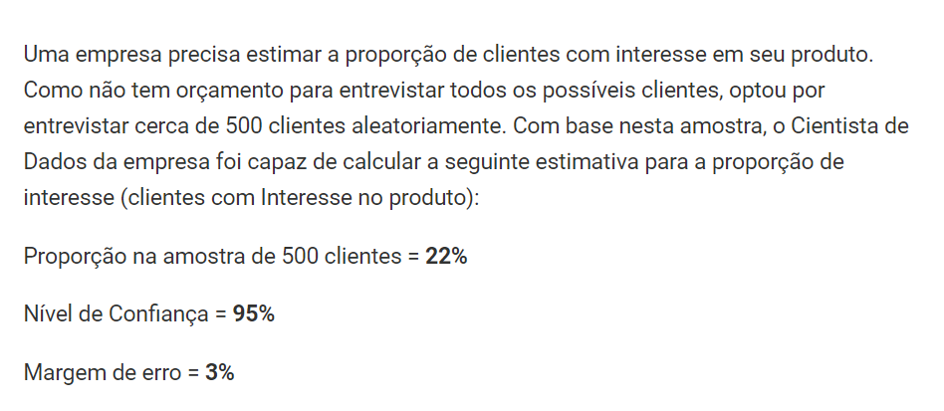

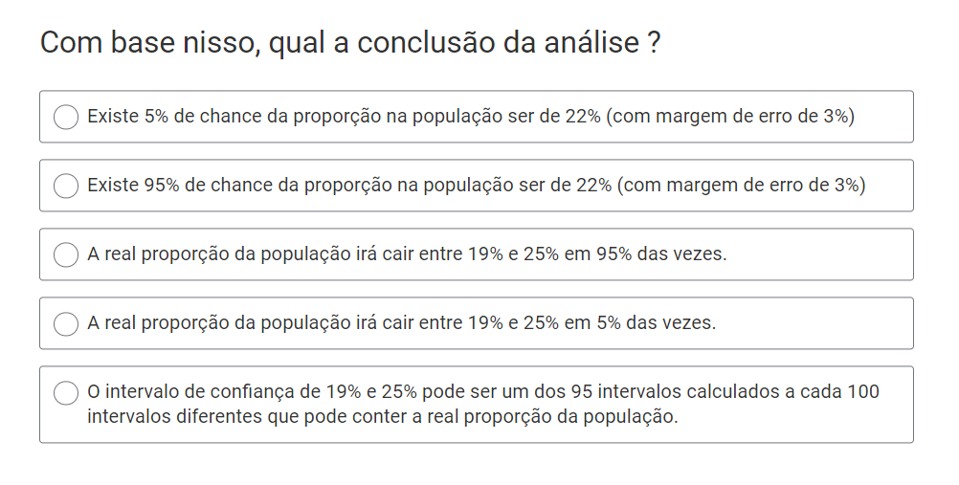

 |  |  |  |  | 2

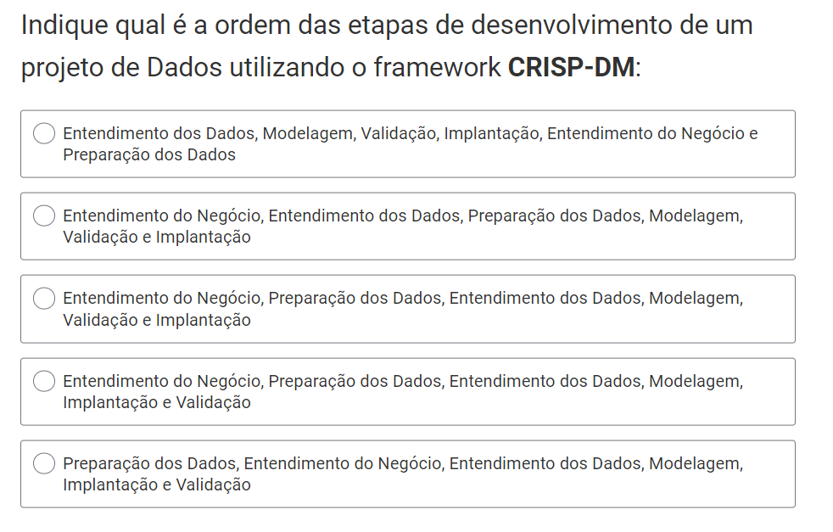

 |  |  |  |  | 2

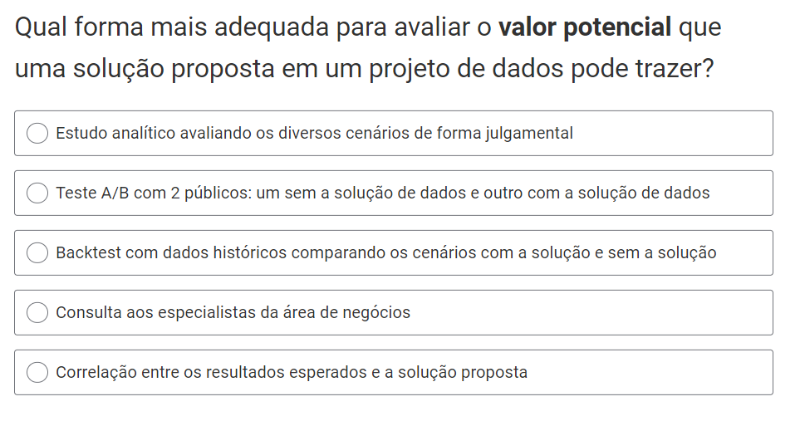

 |  |  |  | 3

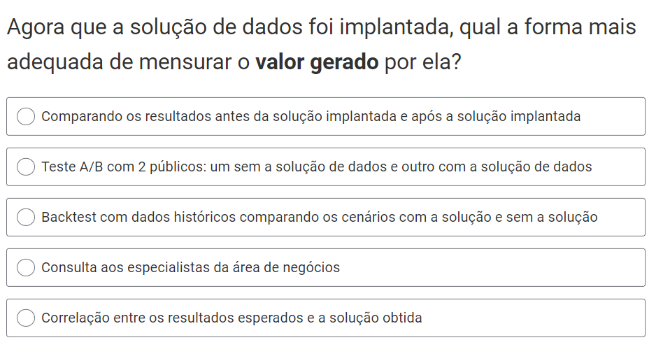

 |  |  |  | 2

